Données complémentaires
Données complémentaires : Indice de ségrégation et revenu déclaré dans le pôle urbain de Cannes – Antibes en 2019
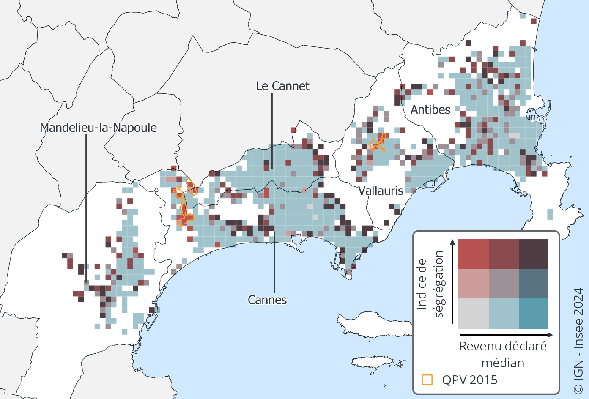

Pas de données à diffuser associées à ces figures.

Lecture : La majorité des quartiers du pôle de Cannes – Antibes sont mixtes. Plusieurs quartiers aisés ségrégés se trouvent au centre et à l’est de Cannes, mais également sur les autres communes du pôle.
Champ : Personnes appartenant à des ménages fiscaux en logement ordinaire, dont le revenu déclaré est positif ou nul. Carreaux de 200 m de côté contenant au moins 20 ménages fiscaux.
Source : Insee, Filosofi 2019.

